基本圖
 | 2012年上半年度各地區新加入會員人數統計

 |  | 北區 | 中區 | 南區 | 西區 | 東區 | 合計
 | 一月 | 234 | 241 | 177 | 186 | 125 | 963
 | 二月 | 212 | 220 | 254 | 198 | 154 | 1038
 | 三月 | 321 | 300 | 188 | 254 | 187 | 1250
 | 四月 | 250 | 201 | 244 | 297 | 211 | 1203
 | 五月 | 186 | 245 | 176 | 328 | 16 | 951
 | 六月 | 208 | 287 | 198 | 245 | 243 | 1181
 | 第一季合計 | 767 | 761 | 619 | 638 | 466 | 3251
 | 北區 | 中區 | 南區 | 東區
一月 | 234 | 241 | 177 | 125
二月 | 212 | 220 | 254 | 154
四月 | 250 | 201 | 244 | 211
五月 | 186 | 245 | 176 | 16
六月 | 208 | 287 | 198 | 243
* 選取 南區長條圖(所有南區) * 再點選一次 第二季合計-南區 * 版面配置/標籤/資料標籤/終點外側
 | 第二季合計 | 644 | 733 | 618 | 870 | 470 | 3335
 | 上半年度合計 | 1411 | 1494 | 1237 | 1508 | 936 | 6586 | 8

 | 學習目標
* | 快速鍵建立圖表(F11-獨立、Alt+F1-內嵌)、圖表的位置
 | 數列資料的選取、新增、移除
* | 新增圖表樣式與快速版面配置、圖表各項格式設定

獨立圖表
業績與人力統計圖
 | 合計業績 | 業務人力
2008年 | $18,450 | 8
2009年 | $20,240 | 12
2010年 | $19,770 | 10
2011年 | $18,410 | 12
2012年 | $23,020 | 16

副座標軸
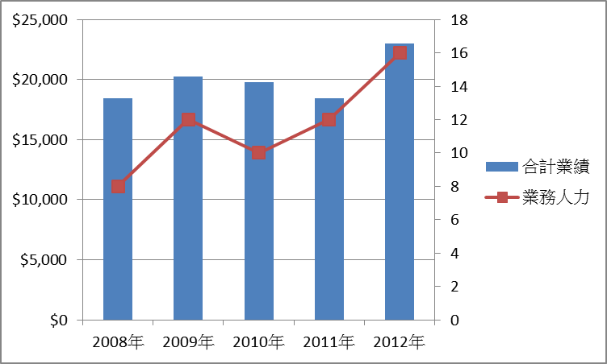
近5年商品銷售統計
 | 3C商品 | 電腦硬體 | 軟體 | 合計業績 | 業務人力
2008年 | $5,640 | $7,790 | $5,020 | $18,450 | 8
2009年 | $6,890 | $8,480 | $4,870 | $20,240 | 12
2010年 | $6,100 | $8,240 | $5,430 | $19,770 | 10
2011年 | $4,200 | $7,540 | $6,670 | $18,410 | 12
2012年 | $7,700 | $6,980 | $8,340 | $23,020 | 16

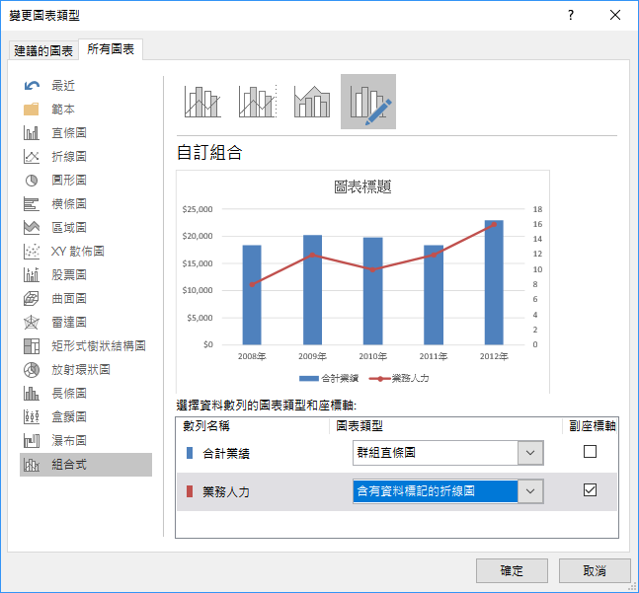
方法一
1 | 選取資料，做出預設值條圖後，選取圖表中的任一數列，如"合計業績"
2 | 開啟 設計/變更圖表類型
3 | 選取數列所要使用的類型與主副座標
方法二
1 | 選取資料
2 | 插入/圖表/組合式圖表/群組直條圖-折線圖於副座標軸

走勢&迷你圖
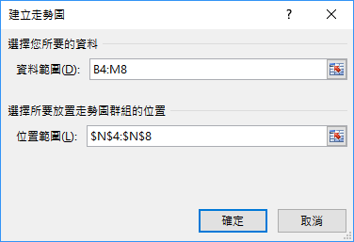
各分店商品銷售量
 | 分店1 | 分店2 | 分店3 | 分店4 | 分店5 | 分店6 | 分店7 | 分店8 | 分店9 | 分店10 | 分店11 | 分店12
智慧型手機 | 473 | 500 | 897 | 293 | 811 | 320 | 203 | 801 | 491 | 657 | 628 | 814
平板電腦 | 841 | 697 | 784 | 386 | 264 | 465 | 357 | 451 | 690 | 233 | 762 | 460
數位相機 | 669 | 964 | 472 | 385 | 805 | 555 | 864 | 942 | 677 | 484 | 935 | 590
UltraBook | 545 | 680 | 606 | 264 | 236 | 714 | 988 | 867 | 591 | 371 | 866 | 527
觸控筆電 | 761 | 957 | 551 | 666 | 602 | 994 | 596 | 491 | 263 | 243 | 932 | 668

 | 插入/走勢圖

子母圖
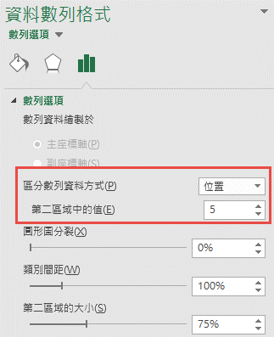
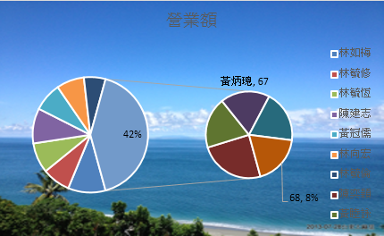
姓名 | 營業額
林如梅 | 92
林毓修 | 69 | 選一次，表示全部
林毓恆 | 74
陳建志 | 86
黃冠儒 | 70
林向宏 | 68
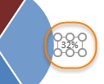
林毓倫 | 53
陳奕穎 | 89
黃睦詠 | 69 | 選兩次
黃炳璁 | 67 | 單獨選取
陳友敬 | 70
陳偉忠 | 68

學習重點
* 知道區分數列資料方式
* 單獨設定資料標籤內容
* 設定填滿

泡泡圖
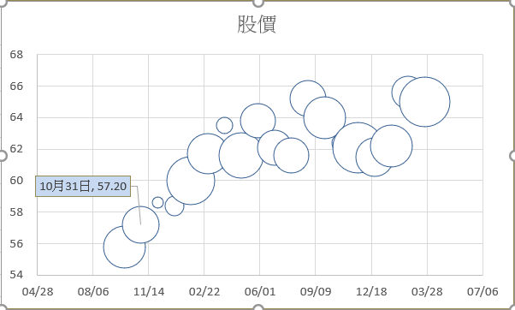
日期 | 股價 | 獲利 | 日期 | 台積電成交價 | 台積電成交量 | 聯電成交價 | 聯電成交量
2007-10-01 | 55.80 | 66.9 | 2008-02-01 | 91.8 | 18,481 | 48.6 | 3,765
2007-10-31 | 57.20 | 52.4 | 2008-03-01 | 95.1 | 12,379 | 40.6 | 6,441
2007-11-30 | 58.60 | 3.8 | 2008-04-01 | 102.6 | 11,364 | 51.7 | 26,955
2007-12-30 | 58.40 | 13.4 | 2008-05-01 | 107.1 | 19,837 | 58.0 | 5,406
2008-01-29 | 60.00 | 89.8 | 2008-06-01 | 112.8 | 20,562 | 50.9 | 2,691
2008-02-28 | 61.70 | 64.1 | 2008-07-01 | 108.9 | 21,411 | 51.1 | 22,320
2008-03-29 | 63.50 | 9.9 | 2008-08-01 | 116.4 | 19,583 | 55.3 | 12,737
2008-04-28 | 61.60 | 76.9
2008-05-28 | 63.80 | 45.9
2008-06-27 | 62.10 | 46.0
2008-07-27 | 61.60 | 46.6
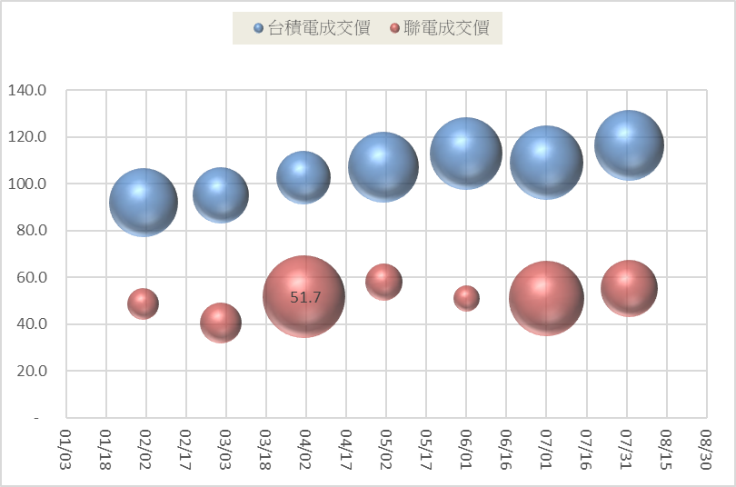
2008-08-26 | 65.20 | 48.9
2008-09-25 | 64.00 | 68.8
2008-10-25 | 62.40 | 13.6
2008-11-24 | 62.10 | 98.2
2008-12-24 | 61.50 | 55.8
2009-01-23 | 62.20 | 68.8
2009-02-22 | 65.60 | 40.9
2009-03-24 | 65.00 | 96.9

趨勢線
濃度 | 吸收度
0 | 0
0.42 | 0.258
0.84 | 0.473
1.25 | 0.654
1.65 | 0.832
2.09 | 0.965

兩組數據比較
Methyl Orange
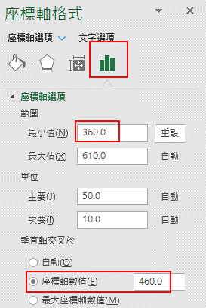
波長遠(mm) | 吸收度a | 波長遠 | 吸收度b
380 | 0.342 | 397 | 0.342
400 | 0.538 | 410 | 0.538
420 | 0.697 | 438 | 0.697
440 | 0.826 | 452 | 0.826
460 | 0.919 | 476 | 0.919
480 | 0.852 | 494 | 0.852
500 | 0.605 | 516 | 0.605
520 | 0.304 | 539 | 0.304
540 | 0.101 | 560 | 0.101
560 | 0.023 | 571 | 0.023

Solution | 1 | 2 | 3 | 4 | 5 | unknown
conc.(ug) | 0 | 10 | 20 | 30 | 40 | ?
OD412 | 0 | 0.266 | 0.47 | 0.609 | 0.698 | 0.367

ㄧ次微分
體積NaOH | PH值 | △V | △E |  | △E/△V
0 | 1.92 | 2 | 0.045 | 1.000 | 0.0225
2 | 1.965 | 2 | 0.055 | 2.000 | 0.0275
4 | 2.02 | 2 | 0.055 | 3.000 | 0.0275
6 | 2.075 | 2 | 0.065 | 4.000 | 0.0325
8 | 2.14 | 2 | 0.075 | 5.000 | 0.0375
10 | 2.215 | 2 | 0.075 | 6.000 | 0.0375
12 | 2.29 | 2 | 0.1 | 7.000 | 0.05
14 | 2.39 | 2 | 0.11 | 8.000 | 0.055
16 | 2.5 | 2 | 0.14 | 9.000 | 0.07
18 | 2.64 | 2 | 0.2 | 10.000 | 0.1
20 | 2.84 | 0.2 | 0.015 | 10.100 | 0.075
20.2 | 2.855 | 0.2 | 0.025 | 10.200 | 0.125
20.4 | 2.88 | 0.2 | 0.03 | 10.300 | 0.15
20.6 | 2.91 | 0.2 | 0.03 | 10.400 | 0.15
20.8 | 2.94 | 0.2 | 0.03 | 10.500 | 0.15
21 | 2.97 | 0.2 | 0.02 | 10.600 | 0.1
21.2 | 2.99 | 0.2 | 0.04 | 10.700 | 0.2
21.4 | 3.03 | 0.2 | 0.03 | 10.800 | 0.15
21.6 | 3.06 | 0.2 | 0.05 | 10.900 | 0.25
21.8 | 3.11 | 0.2 | 0.045 | 11.000 | 0.225
22 | 3.155 | 0.2 | 0.035 | 11.100 | 0.175
22.2 | 3.19 | 0.2 | 0.05 | 11.200 | 0.25
22.4 | 3.24 | 0.2 | 0.06 | 11.300 | 0.3
22.6 | 3.3 | 0.2 | 0.055 | 11.400 | 0.275
22.8 | 3.355 | 0.2 | 0.095 | 11.500 | 0.475
23 | 3.45 | 0.2 | 0.05 | 11.600 | 0.25
23.2 | 3.5 | 0.2 | 0.08 | 11.700 | 0.4
23.4 | 3.58 | 0.2 | 0.12 | 11.800 | 0.6
23.6 | 3.7 | 0.2 | 0.105 | 11.900 | 0.525
23.8 | 3.805 | 0.2 | 0.165 | 12.000 | 0.825
24 | 3.97 | 0.2 | 0.095 | 12.100 | 0.475
24.2 | 4.065 | 0.2 | 0.135 | 12.200 | 0.675
24.4 | 4.2 | 0.2 | 0.15 | 12.300 | 0.75
24.6 | 4.35 | 0.2 | 0.125 | 12.400 | 0.625
24.8 | 4.475 | 0.2 | 0.095 | 12.500 | 0.475
25 | 4.57 | 0.2 | 0.07 | 12.600 | 0.35
25.2 | 4.64 | 0.2 | 0.07 | 12.700 | 0.35
25.4 | 4.71 | 0.2 | 0.08 | 12.800 | 0.4
25.6 | 4.79 | 0.2 | 0.06 | 12.900 | 0.3
25.8 | 4.85 | 0.2 | 0.055 | 13.000 | 0.275
26 | 4.905 | 0.2 | 0.035 | 13.100 | 0.175
26.2 | 4.94 | 0.2 | 0.03 | 13.200 | 0.15
26.4 | 4.97 | 0.2 | 0.07 | 13.300 | 0.35
26.6 | 5.04 | 0.2 | 0.02 | 13.400 | 0.1
26.8 | 5.06 | 0.2 | 0.03 | 13.500 | 0.15
27 | 5.09 | 2 | 0.12 | 14.500 | 0.06
29 | 5.21 | 2 | 0.23 | 15.500 | 0.115
31 | 5.44 | 2 | 0.16 | 16.500 | 0.08
33 | 5.6 | 2 | 0.13 | 17.500 | 0.065
35 | 5.73 | 2 | 0.08 | 18.500 | 0.04
37 | 5.81 | 2 | 0.2 | 19.500 | 0.1
39 | 6.01 | 2 | 0.22 | 20.500 | 0.11
41 | 6.23 | 1 | 0.12 | 21.000 | 0.12
42 | 6.35 | 0.2 | 0.08 | 21.100 | 0.4
42.2 | 6.43 | 0.2 | 0.02 | 21.200 | 0.1
42.4 | 6.45 | 0.2 | 0.02 | 21.300 | 0.1
42.6 | 6.47 | 0.2 | 0.03 | 21.400 | 0.15
42.8 | 6.5 | 0.2 | 0.02 | 21.500 | 0.1
43 | 6.52 | 0.2 | 0.01 | 21.600 | 0.05
43.2 | 6.53 | 0.2 | 0.04 | 21.700 | 0.2
43.4 | 6.57 | 0.2 | 0.03 | 21.800 | 0.15
43.6 | 6.6 | 0.2 | 0.01 | 21.900 | 0.05
43.8 | 6.61 | 0.2 | 0.02 | 22.000 | 0.1
44 | 6.63 | 0.2 | 0.02 | 22.100 | 0.1
44.2 | 6.65 | 0.2 | 0.04 | 22.200 | 0.2
44.4 | 6.69 | 0.2 | 0.05 | 22.300 | 0.25
44.6 | 6.74 | 0.2 | 0.03 | 22.400 | 0.15
44.8 | 6.77 | 0.2 | 0.03 | 22.500 | 0.15
45 | 6.8 | 0.2 | 0.02 | 22.600 | 0.1
45.2 | 6.82 | 0.2 | 0.04 | 22.700 | 0.2
45.4 | 6.86 | 0.2 | 0.02 | 22.800 | 0.1
45.6 | 6.88 | 0.2 | 0.02 | 22.900 | 0.1
45.8 | 6.9 | 0.2 | 0.06 | 23.000 | 0.3
46 | 6.96 | 0.2 | 0.08 | 23.100 | 0.4
46.2 | 7.04 | 0.2 | 0.06 | 23.200 | 0.3
46.4 | 7.1 | 0.2 | 0.05 | 23.300 | 0.25
46.6 | 7.15 | 0.2 | 0.09 | 23.400 | 0.45
46.8 | 7.24 | 0.2 | 0.09 | 23.500 | 0.45
47 | 7.33 | 0.2 | 0.17 | 23.600 | 0.85
47.2 | 7.5 | 0.2 | 0.09 | 23.700 | 0.45
47.4 | 7.59 | 0.2 | 0.19 | 23.800 | 0.95
47.6 | 7.78 | 0.2 | 0.27 | 23.900 | 1.35
47.8 | 8.05 | 0.2 | 0.51 | 24.000 | 2.55
48 | 8.56 | 0.2 | 0.37 | 24.100 | 1.85
48.2 | 8.93 | 0.2 | 0.19 | 24.200 | 0.95
48.4 | 9.12 | 0.2 | 0.28 | 24.300 | 1.4
48.6 | 9.4 | 0.2 | 0.14 | 24.400 | 0.7
48.8 | 9.54 | 0.2 | 0.12 | 24.500 | 0.6
49 | 9.66 | 0.2 | 0.14 | 24.600 | 0.7
49.2 | 9.8 | 0.2 | 0.27 | 24.700 | 1.35
49.4 | 10.07 | 0.2 | 0.36 | 24.800 | 1.8
49.6 | 10.43

數據不連續
 | PH值
0 | 1.92
2 | 1.965
4 | 2.02
6 | 2.075
8 | 2.14
10 | 2.215
12 | 2.29
14 | 2.39
16 | 2.5
18 | 2.64
20 | 2.84
20.2 | 2.855
20.4 | 2.88
20.6 | 2.91
20.8 | 2.94
21 | 2.97
21.2 | 2.99
21.4 | 3.03
21.6 | 3.06
21.8 | 3.11
22 | 3.155
22.2 | 3.19
22.4 | 3.24
22.6 | 3.3
22.8 | 3.355
23 | 3.45
23.2 | 3.5
23.4 | 3.58
23.6 | 3.7
23.8 | 3.805
24 | 3.97
24.2 | 4.065
24.4 | 4.2
24.6 | 4.35
24.8 | 4.475
25 | 4.57
25.2 | 4.64
25.4 | 4.71
25.6 | 4.79
25.8 | 4.85
26 | 4.905
26.2 | 4.94
26.4 | 4.97
26.6 | 5.04
26.8 | 5.06
27 | 5.09
29 | 5.21
31 | 5.44
33 | 5.6
35 | 5.73
...
體積NaOH | PH值
0 | 1.92 | 31 | 5.44
2 | 1.965 | 33 | 5.6
4 | 2.02 | 35 | 5.73
6 | 2.075 | 37 | 5.81
8 | 2.14 | 39 | 6.01
10 | 2.215 | 41 | 6.23
12 | 2.29 | 42 | 6.35
14 | 2.39 | 42.2 | 6.43
16 | 2.5 | 42.4 | 6.45
18 | 2.64 | 42.6 | 6.47
20 | 2.84 | 42.8 | 6.5
20.2 | 2.855 | 43 | 6.52
20.4 | 2.88 | 43.2 | 6.53
20.6 | 2.91 | 43.4 | 6.57
20.8 | 2.94 | 43.6 | 6.6
21 | 2.97 | 43.8 | 6.61
21.2 | 2.99 | 44 | 6.63
21.4 | 3.03 | 44.2 | 6.65
21.6 | 3.06 | 44.4 | 6.69
21.8 | 3.11 | 44.6 | 6.74
22 | 3.155 | 44.8 | 6.77
22.2 | 3.19 | 45 | 6.8
22.4 | 3.24 | 45.2 | 6.82
22.6 | 3.3 | 45.4 | 6.86
22.8 | 3.355 | 45.6 | 6.88
23 | 3.45 | 45.8 | 6.9
23.2 | 3.5 | 46 | 6.96
23.4 | 3.58 | 46.2 | 7.04
23.6 | 3.7 | 46.4 | 7.1
23.8 | 3.805 | 46.6 | 7.15
24 | 3.97 | 46.8 | 7.24
24.2 | 4.065 | 47 | 7.33
24.4 | 4.2 | 47.2 | 7.5
24.6 | 4.35 | 47.4 | 7.59
24.8 | 4.475 | 47.6 | 7.78
25 | 4.57 | 47.8 | 8.05
25.2 | 4.64 | 48 | 8.56
25.4 | 4.71 | 48.2 | 8.93
25.6 | 4.79 | 48.4 | 9.12
25.8 | 4.85 | 48.6 | 9.4
26 | 4.905 | 48.8 | 9.54
26.2 | 4.94 | 49 | 9.66
26.4 | 4.97 | 49.2 | 9.8
26.6 | 5.04 | 49.4 | 10.07
26.8 | 5.06 | 49.6 | 10.43
27 | 5.09
29 | 5.21

中繼圖
 | 總計
林宸佑 | 92
林宸旭 | 94
林向宏 | 85
黃睦詠 | 84

動態圖表
e世代快樂兒童票選
1. 動態圖片的做法請參考 "動態相片&下拉式選單補充範例.xlsx"
 | 林宸佑 | 林宸旭 | 林向宏 | 黃睦詠

區域 | 林宸佑 | 林宸旭 | 林向宏 | 黃睦詠 | 總計 | photo=OFFSET(動態圖表!$B$3,0,動態圖表!$K$16,1,1)
北區 | 36 | 44 | 34 | 37 | 151 |  |  | 36 | =selected | 1. 選取B5:B9，K5:K9
中區 | 15 | 6 | 14 | 9 | 44 |  |  | 15 |  | 2. 繪製圓形圖
南區 | 22 | 20 | 20 | 17 | 79 |  |  | 22
東區 | 11 | 13 | 8 | 9 | 41 |  |  | 11
海外 | 8 | 11 | 9 | 12 | 40 |  |  | 8
總計 | 92 | 94 | 85 | 84 | 355
 |  |  |  |  |  |  |  |  |  | 重點提醒
 | 林宸佑 |  |  |  |  |  |  |  | * | 圖表函數中不可使用 "名稱"
 | 林宸旭 |  |  |  |  |  |  |  |  | û SERIES(,動態圖表!$B$5:$B$9,selected,1)
 | 林向宏 |  |  |  |  |  |  |  | * | 如何讓代表一個範圍的名稱，正確顯示內容
 | 黃睦詠 |  |  |  |  |  |  |  |  | #VALUE! | =@selected
 |  |  |  |  |  |  |  | 1 |  | 上面的=selected會，尋找同一列中任一selected的儲存格，若找不到或找到超過兩個selected的範圍，將顯示錯誤
 | photo2=INDEX(動態圖表!$C$3:$F$3,動態圖表!$K$16)
 |  |  |  |  |  | selected | =OFFSET(動態圖表!$B$5,0,動態圖表!$K$16,5,1) |  | * | 陣列的顯示方式(Ctrl+Shift+Enter)
 |  |  |  |  |  | 公式/名稱管理員/新增 |  |  |  | 36
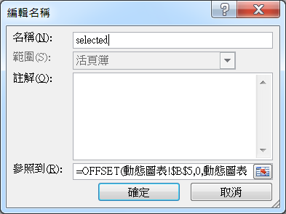
 |  |  |  |  |  |  |  |  |  | 15
 |  |  |  |  |  |  |  |  |  | 22
 |  |  |  |  |  |  |  |  |  | 11
 |  |  |  |  |  |  |  |  |  | 8

套用圖表範例
 | 總計
林宸佑 | 92
林宸旭 | 94
林向宏 | 85
黃睦詠 | 84

複製格式
 | 北區 | 中區 | 南區 | 東區
林宸佑 | 36 | 15 | 22 | 11
林宸旭 | 44 | 6 | 20 | 13
林向宏 | 34 | 14 | 20 | 8
黃睦詠 | 37 | 9 | 17 | 9

挑戰題
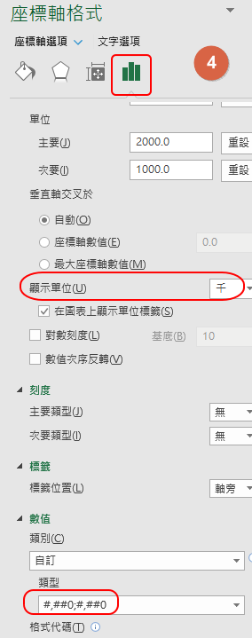
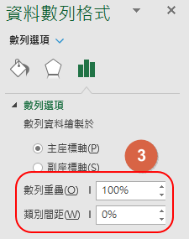
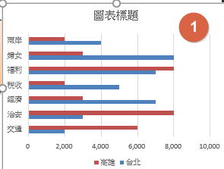
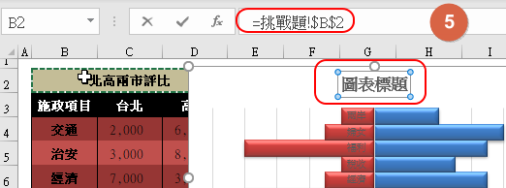
北高兩市評比
 | 台北 | 高雄
交通 | 2,000 | -6000
治安 | 3,000 | -8000
經濟 | 7,000 | -3000
稅收 | 5,000 | -2000
福利 | 7,000 | -8000
婦女 | 8,000 | -3000
兩岸 | 4,000 | -2000
北高兩市評比
施政項目 | 台北 | 高雄
交通 | 2,000 | 6,000
治安 | 3,000 | 8,000
經濟 | 7,000 | 3,000
稅收 | 5,000 | 2,000
福利 | 7,000 | 8,000
婦女 | 8,000 | 3,000
兩岸 | 4,000 | 2,000

利用上方的資料表，產生如右的橫條統計圖
重點提示
1. 可以自行改變數字的正負，以便改變方向。
2. 數值軸的單位，設定為"千"
3. 横條圖之間沒有空隙

